Sheet1
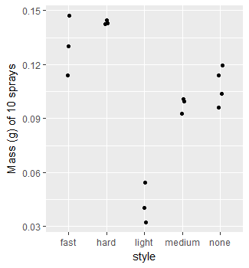
Tube | Time | s | s | height (cm) |  |  |  | Hematocrit comparison |  | Sprays | style | massg
1 | 37 | 50 | 2270 | 0.9 | Date | Sex | Tube | Centrifuged | Gravity | 10 | none | 0.1196
2 | 39 | 24 | 2364 | 1.08 | 2018-06-19 | F | 1 | 0.42563291139 | 0.52247191011 | 10 | none | 0.114
3 | 40 | 43 | 2443 | 1.05 | 2018-06-19 | F | 2 | 0.41812400636 | 0.52808988764 | 10 | none | 0.1038
4 | 41 | 13 | 2473 | 0.95 | 2018-06-19 | F | 3 | 0.42630744849 | 0.5191011236 | 10 | none | 0.096
5 | 42 | 14 | 2534 | 0.8 | 2018-06-19 | F | 4 | 0.40333333333 | 0.52555555556 | 10 | light | 0.0547
6 | 42 | 40 | 2560 | 0.96 | 2018-06-19 | F | 5 | 0.42222222222 | 0.52423900789 | 10 | light | 0.0322
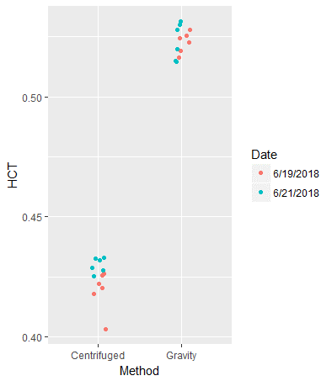
1 | 65 | 0 | 3900 | 1.95 | 2018-06-19 | F | 6 | 0.42056074766 | 0.51638418079 | 10 | light | 0.0403
2 | 67 | 0 | 4020 | 1.52 | 2018-06-21 | F | 1 | 0.4329004329 | 0.5278069255 | 10 | hard | 0.1425
3 | 68 | 0 | 4080 | 1.45 | 2018-06-21 | F | 2 | 0.42880794702 | 0.51489361702 | 10 | hard | 0.143
4 | 68 | 30 | 4110 | 1.3 | 2018-06-21 | F | 3 | 0.42786885246 | 0.53121693122 | 10 | hard | 0.1445
5 | 69 | 30 | 4170 | 1.45 | 2018-06-21 | F | 4 | 0.43189368771 | 0.51995798319 | 10 | medium | 0.0928
6 | 69 | 30 | 4170 | 1.5 | 2018-06-21 | F | 5 | 0.42523364486 | 0.51428571429 | 10 | medium | 0.0996
1 | 1283 | 0 | 76980 | 3.4 | 2018-06-21 | F | 6 | 0.43263473054 | 0.53009503696 | 10 | medium | 0.1008
2 | 1283 | 0 | 76980 | 3.15 |  |  |  |  |  | 10 | fast | 0.147
3 | 1283 | 0 | 76980 | 3.43 |  |  |  |  |  | 10 | fast | 0.1302
4 | 1283 | 0 | 76980 | 3.55 |  |  |  |  |  | 10 | fast | 0.114
5 | 1283 | 0 | 76980 | 3.45
6 | 1283 | 0 | 76980 | 3.55
1 | 2816 | 0 | 168960 | 4.25
2 | 2816 | 0 | 168960 | 4.2
3 | 2816 | 0 | 168960 | 4.28
4 | 2816 | 0 | 168960 | 4.27
5 | 2816 | 0 | 168960 | 4.22
6 | 2816 | 0 | 168960 | 4.28
1 |  |  |  | 8.9
2 |  |  |  | 8.9
3 |  |  |  | 8.9
4 |  |  |  | 9
5 |  |  |  | 8.87
6 |  |  |  | 8.85

